CV Curve Test
电容和电压曲线测试作业指导书

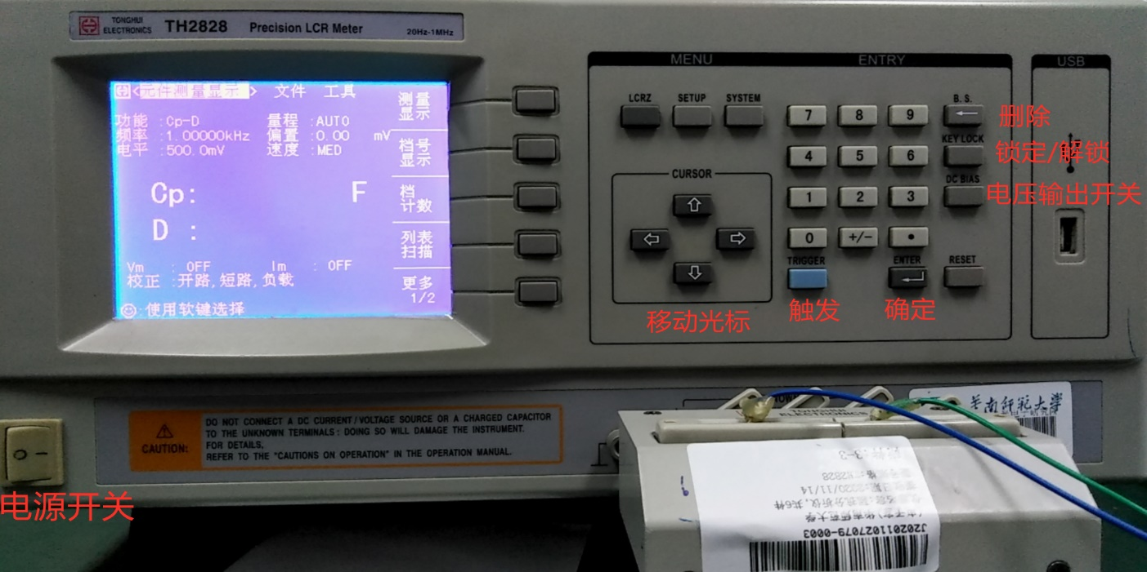
产品型号product model： |  | 文件版本file version：V2 |  |  | 制作日期compile date：
工序名称station name：C&V Test |  | 文件编号file number： |  |  | 页数paginal number
 |  |  |  | 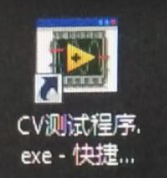 |  | LCR 阻抗分析仪常用按键说明： 1.SYSTEM键是进入系统设置界面的； 2.LCRZ键是返回； 3.CURSOR用于移动光标位置； 4.B.S.是删除键； 5.KEY LOCK键是锁定/解锁数字键盘； 6.DC BIAS键是开启/关闭输出电压； 7.TRIGGER键是触发，触发后测量并显示Cp/D值； 8.ENTER键是确定，输入数字按ENTER键完成设置；数字键盘主要用于改变偏置电压，即输出电压； 9.屏幕竖排的5个键对应于屏幕上显示的内容，需要选择屏幕上的哪个选项就按相对应的键。

LCR 阻抗分析仪 |  |  |  | 测试软件 |  | LCR 阻抗分析仪常用按键说明
 |  | 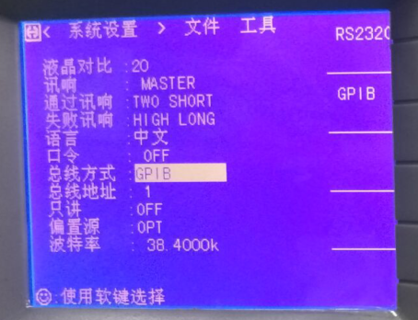 |  | 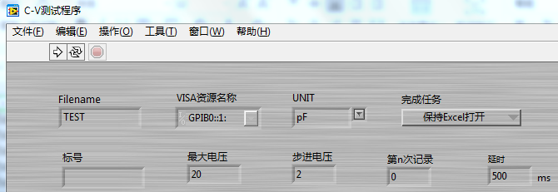 |  |  | 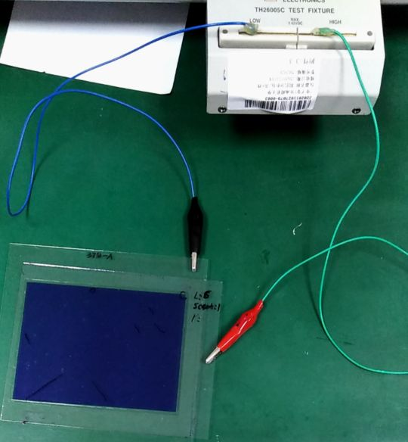
1.开启LCR仪，移动光标至“文件”，选择序号1，选择是，装载文件87。 |  | 2.按SYSTEM键，进入系统设置界面，下移光标至总线方式，屏幕左边的键中按下第2个键，将总线方式设置为GPIB。 |  | 3.打开CV测试程序，根据待测产品选择步进电压,如UNpattern为2V，设置最大电压。 |  |  | 4.将待测产品的正负极分别与仪器的正负极相连接。注意：极性不得接反。
 |  | 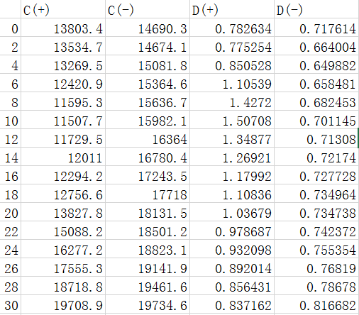 |  | 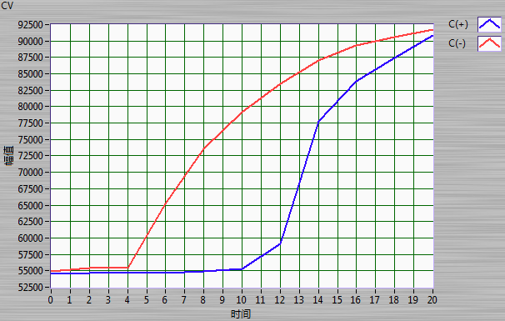 |  |  | 
5.点击测试软件运行（右箭头）按钮，开始测试。若需要暂停测试则点击红色。 |  | 6.开始测试后，Excel弹出一个工作表记录测试的数据。 |  | 7.测试完一片产品，保存Excel文档（否则下次测试会重新打开表格，导致数据丢失）；观察图像显示的曲线变化趋势，若是出现明显的波峰或是其他情况，则重新测试。 |  |  | 8.开始测试下一片产品前，在软件界面，点击第n次记录显示框的左上角处加1，然后开始下一次测试。若是没有改变测试次数，则测试数据会覆盖上一次的测数据。
注意事项 | 1. 开启阻抗分析仪前，待测样品不得与仪器相连接。 2. 测试前保证GPIB与电脑连接。 3. 程序运行时请勿操作Excel表格，程序运行前先保存Excel表格。 4. 测试异常时，可以重启软件和阻抗分析仪。 5. 连接前保证产品上面玻璃板连接处没有绝缘层。 6. 连接待测产品与测试设备时注意极性和接触不良 7. 若GPIB连接异常，将导致测试软件无法正常运行。
核 准 |  |  | 审 核 |  |  | 承 办

 |  |  |  |  |  |  |  | WI-EN-0010-A

